Inscription & Devis
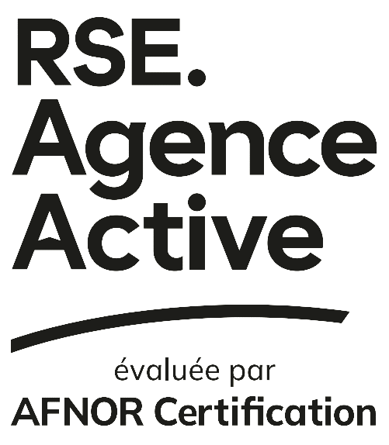

 | FORMULAIRE INSCRIPTION & DEVIS RSE AGENCE ACTIVE

Ce document a pour but de permettre l’inscription et la cotation tarifaire selon le processus d’évaluation souhaité par l’agence candidate. Suite à la réception de ce document complété, nos équipes seront en mesure de vous inscrire. Pour ce faire, nous vous invitons à renseigner les champs ci-dessous.

IDENTITÉ DE L’AGENCE
 | Dénomination agence candidate
 | Nom commercial (si différent)
 | RCS / SIREN
 | Nom / Prénom du représentant

PARAMÈTRES DE L’EVALUATION
 | Agence membre d’une association partenaire ?
 | E-label ou Label RSE Agence Active ?*
 | Agence indépendante (n'appartenant pas à un groupe) ?
 | Nombre de collaborateurs (N-1)
 | Prix HT (€) **
 | TVA (20 %)
 | Total TTC (€)
 | Durée d’audit

*E-label ou label RSE Agence Active >> Comme défini dans le Dispositif d’évaluation RSE Agence Active, le e-label implique uniquement une évaluation documentaire à distance. Le label intègre lui la phase documentaire à distance ainsi qu’un audit sur site.
** Prix HT (€) >> inclut les frais de mission d'audit (déplacement + restauration) si concerné (agence ayant choisi le label RSE Agence Active.
Les informations déclarées engagent la responsabilité pleine et entière de l’agence postulante et sont examinées dans le cadre du processus d’évaluation conduit avec les associations professionnelles partenaires. Toute inexactitude, omission ou déclaration erronée peut entraîner la suspension de l’instruction du dossier jusqu’à régularisation. L’agence est tenue de garantir l’exactitude, l’exhaustivité et la clarté des informations communiquées.

Ce document vaut devis. Les agences devant établir une commande dans leur système d’achat sont invitées à se fonder sur la cotation figurant au présent document, une fois celui-ci dûment complété et signé.
 |  | Bon pour Accord
 |  | Date et Signature (JJ/MM/AAAA)

 | Mentions légales | Conditions générales d'utilisation
11 rue Francis de Pressensé - 93571 La Plaine Saint-Denis Cedex - France - T. +33 (0)1 41 62 80 00 - F. +33 (0)1 49 17 90 00 SAS au capital de 18 187 000 € - 479 076 002 RCS Bobigny - www.afnor.org

